申込書
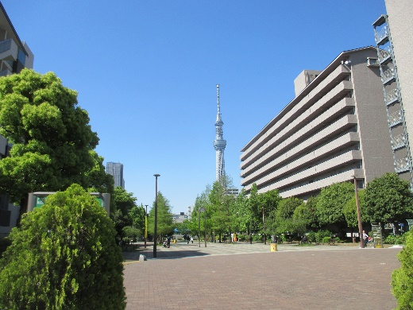

大横川親水公園
 |  |  | 令和５年 月 日
まちづくり講演会
参加申込書

 | 所属名 |  | 職名 | （フリガナ） 氏名 | 受講証明書の要否〇×
 |  |  |  |  |  | ○
1 |  |  |  |  |  | ×

2

3

4

5

 |  | 申込代表者：（氏 名）
 |  | （連絡先）

◆申込方法◆ 本申込書に必要事項を記入のうえ、メールにてお申し込みください。
◆申込先◆ 沖縄県都市計画協会（県都市計画・モノレール課）玉代勢、喜久里
 | Mail： | aa065005@pref.okinawa.lg.jp
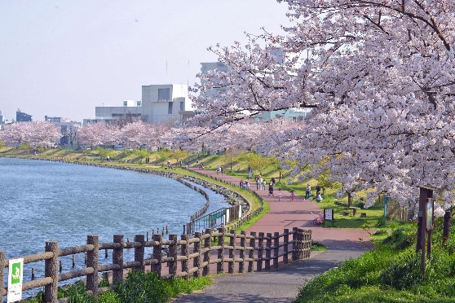
◆申込締切◆ 令和５年６月２日（金）17：00
◆問合せ◆ |  | 都市計画・モノレール課景観形成班 玉代勢
 |  | TEL：098-866-2408
※受付は先着順ですので、お早めにお申し込みください。
座席に余裕がある場合のみ、当日参加を受け付けます。
当日参加の場合、受講証明書の発行はできません。
ご了承ください。

